2018_07_data
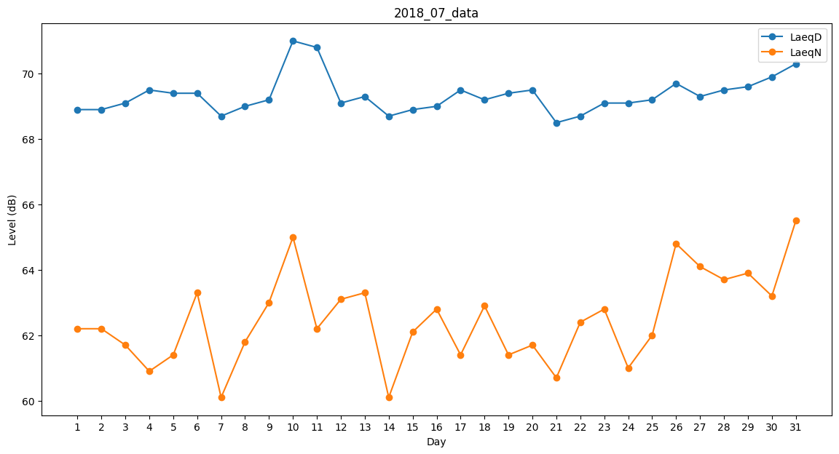
Day | LaeqD | LaeqN
1 | 68.9 | 62.2
2 | 68.9 | 62.2
3 | 69.1 | 61.7
4 | 69.5 | 60.9
5 | 69.4 | 61.4
6 | 69.4 | 63.3
7 | 68.7 | 60.1
8 | 69 | 61.8
9 | 69.2 | 63
10 | 71 | 65
11 | 70.8 | 62.2
12 | 69.1 | 63.1
13 | 69.3 | 63.3
14 | 68.7 | 60.1
15 | 68.9 | 62.1
16 | 69 | 62.8
17 | 69.5 | 61.4
18 | 69.2 | 62.9
19 | 69.4 | 61.4
20 | 69.5 | 61.7
21 | 68.5 | 60.7
22 | 68.7 | 62.4
23 | 69.1 | 62.8
24 | 69.1 | 61
25 | 69.2 | 62
26 | 69.7 | 64.8
27 | 69.3 | 64.1
28 | 69.5 | 63.7
29 | 69.6 | 63.9
30 | 69.9 | 63.2
31 | 70.3 | 65.5

